Estadísticas
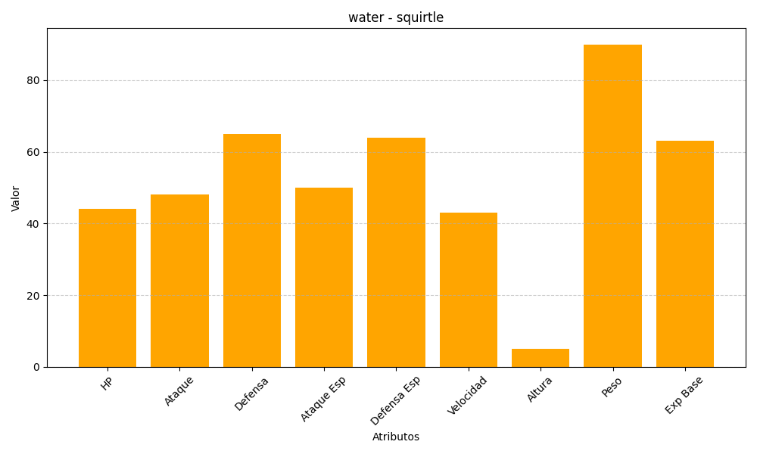
ID | Nombre | Tipo | HP | Ataque | Defensa | Ataque Especial | Defensa Especial | Velocidad | Altura | Peso | Experiencia Base
7 | squirtle | water | 44 | 48 | 65 | 50 | 64 | 43 | 5 | 90 | 63

